Condiciones a seccion llena
DATOS INICIALES DEL PROBLEMA
 | Q | 72
 | S | 2
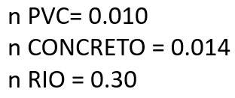
Velocidad | V
Coeficiente de manning | n
Radio hidráulico | R
pendiente | s

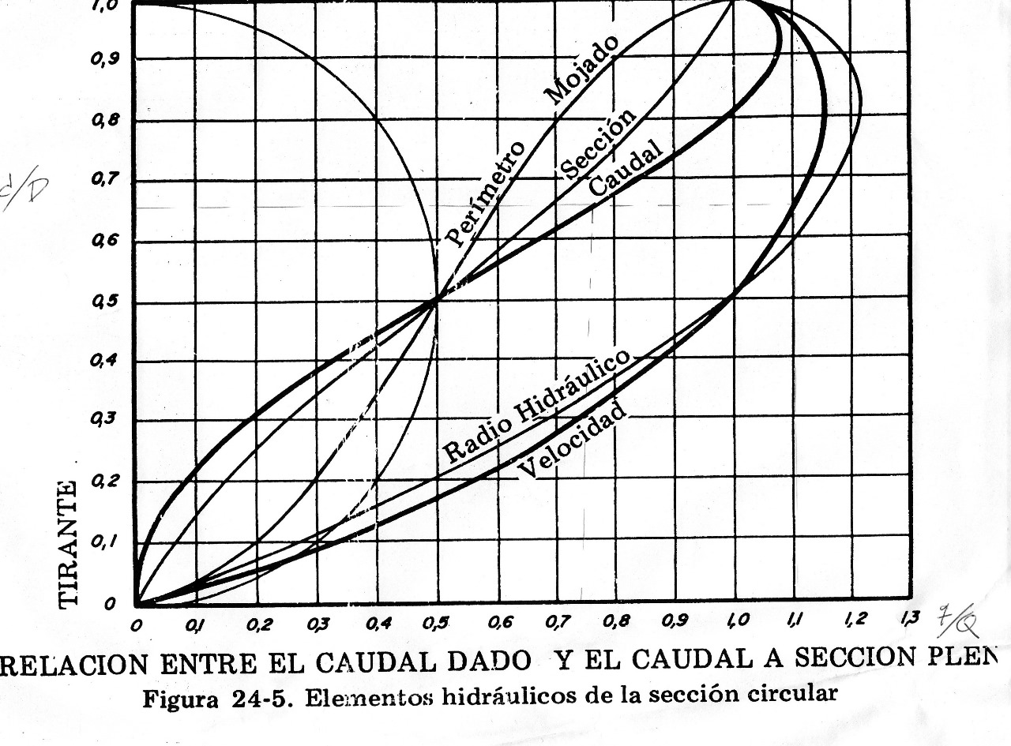
CONDICIONES A SECCION LLENA
SE CALCULA VELOCIDAD A SECCION LLENA

 | n | 0.01
 | d | 0.254 | 10
 | s | 0.01
 | V | 1.5917

SE HALLA EL CAUDAL
Caudal (m3/s) | Q | 0.08065
Caudal (L/s) | Q | 80.65

RELACION q/Q

 | q | 72
 | Q | 80.65
 | q/Q | 0.89

RELACION d/D (se saca de la grafica de la banana)
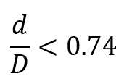

 |  | d/D | 0.58

RELACION v/V (grafica de banana)

 |  | v/V | 1.08

CALCULANDO VELOCIDAD A SECCION PARCIAL
 | v | 1.72 |  | como arriba tenemos V a seccion llena ahora se despeja para v a seccion parcial

Cálculo de caudales
 |  | (VA) (densidad de vivienda) | (VA) (factor de crecimiento) | (HA)*R | DATO FIJO SEGÚN NORMA |  |  |  |  | 0.02(D)
P.D. | Viviendas actuales | Habitantes actuales | Viviendas futuras | Habitantes futuras | Dotación Lit/hab/día | Caudal medio Lit/hab/día | Caudal domiciliar medio (Datación) Lit/hab/día | Factor de lluvia ilicita | Caudal de lluvia ilicita | Factor de infiltración | Longitud de tubería central | Longitud de conexiones | Longitud de tubería | Caudal de infiltración | Factor comercial mas industrial | Caudal industrial mas comercial | Caudal sanitario medio | Caudal sanitario máximo
1 | 40 | 240 | 90 | 542 | 150 | 0.94 | 0.71 | 10% | 0.07 | 0.12 | 100.00 | 1084.25 | 1184.25 | 0.14 | 15% | 0.11 | 1.02 | 2.08
2 | 38 | 228 | 86 | 515 | 150 | 0.89 | 0.67 | 10% | 0.07 | 0.12 | 100.00 | 1030.04 | 1130.04 | 0.14 | 15% | 0.10 | 0.97 | 1.98
3 | 62 | 372 | 140 | 840 | 150 | 1.46 | 1.09 | 10% | 0.11 | 0.12 | 100.00 | 1680.59 | 1780.59 | 0.21 | 15% | 0.16 | 1.58 | 3.22
4 | 84 | 504 | 190 | 1138 | 150 | 1.98 | 1.48 | 10% | 0.15 | 0.12 | 100.00 | 2276.92 | 2376.92 | 0.29 | 15% | 0.22 | 2.14 | 4.36
5 | 26 | 156 | 59 | 352 | 150 | 0.61 | 0.46 | 10% | 0.05 | 0.12 | 100.00 | 704.76 | 804.76 | 0.10 | 15% | 0.07 | 0.67 | 1.36
6 | 74 | 444 | 167 | 1003 | 150 | 1.74 | 1.31 | 10% | 0.13 | 0.12 | 100.00 | 2005.86 | 2105.86 | 0.25 | 15% | 0.20 | 1.89 | 3.84
7 | 84 | 504 | 190 | 1138 | 150 | 1.98 | 1.48 | 10% | 0.15 | 0.12 | 100.00 | 2276.92 | 2376.92 | 0.29 | 15% | 0.22 | 2.14 | 4.36
8 | 40 | 240 | 90 | 542 | 150 | 0.94 | 0.71 | 10% | 0.07 | 0.12 | 100.00 | 1084.25 | 1184.25 | 0.14 | 15% | 0.11 | 1.02 | 2.08
9 | 82 | 492 | 185 | 1111 | 150 | 1.93 | 1.45 | 10% | 0.14 | 0.12 | 100.00 | 2222.71 | 2322.71 | 0.28 | 15% | 0.22 | 2.09 | 4.26
10 | 40 | 240 | 90 | 542 | 150 | 0.94 | 0.71 | 10% | 0.07 | 0.12 | 100.00 | 1084.25 | 1184.25 | 0.14 | 15% | 0.11 | 1.02 | 2.08
11 | 76 | 456 | 172 | 1030 | 150 | 1.79 | 1.34 | 10% | 0.13 | 0.12 | 100.00 | 2060.07 | 2160.07 | 0.26 | 15% | 0.20 | 1.94 | 3.95
12 | 82 | 492 | 185 | 1111 | 150 | 1.93 | 1.45 | 10% | 0.14 | 0.12 | 100.00 | 2222.71 | 2322.71 | 0.28 | 15% | 0.22 | 2.09 | 4.26
13 | 50 | 300 | 113 | 678 | 150 | 1.18 | 0.88 | 10% | 0.09 | 0.12 | 100.00 | 1355.31 | 1455.31 | 0.17 | 15% | 0.13 | 1.28 | 2.60
14 | 100 | 600 | 226 | 1355 | 150 | 2.35 | 1.76 | 10% | 0.18 | 0.12 | 100.00 | 2710.62 | 2810.62 | 0.34 | 15% | 0.26 | 2.54 | 5.19
15 | 36 | 216 | 81 | 488 | 150 | 0.85 | 0.64 | 10% | 0.06 | 0.12 | 100.00 | 975.82 | 1075.82 | 0.13 | 15% | 0.10 | 0.92 | 1.88
16 | 42 | 252 | 95 | 569 | 150 | 0.99 | 0.74 | 10% | 0.07 | 0.12 | 100.00 | 1138.46 | 1238.46 | 0.15 | 15% | 0.11 | 1.08 | 2.19
17 | 15 | 90 | 34 | 203 | 150 | 0.35 | 0.26 | 10% | 0.03 | 0.16 | 50.00 | 406.59 | 456.59 | 0.07 | 15% | 0.04 | 0.40 | 0.80 | 4.68
18 | 15 | 90 | 34 | 203 | 150 | 0.35 | 0.26 | 10% | 0.03 | 0.16 | 50.00 | 406.59 | 456.59 | 0.07 | 15% | 0.04 | 0.40 | 0.80
 |  |  |  |  |  |  |  |  |  |  |  |  |  |  |  |  |  | 51.30
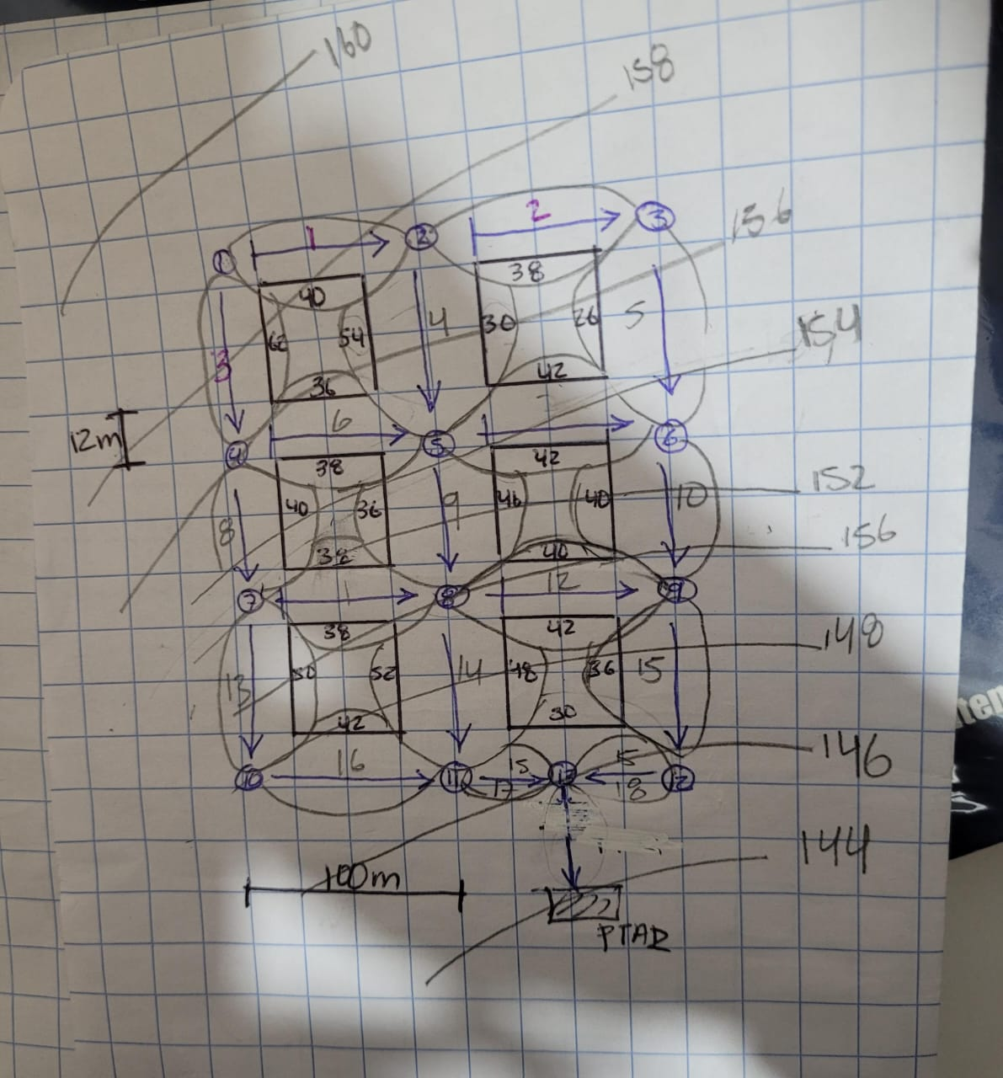
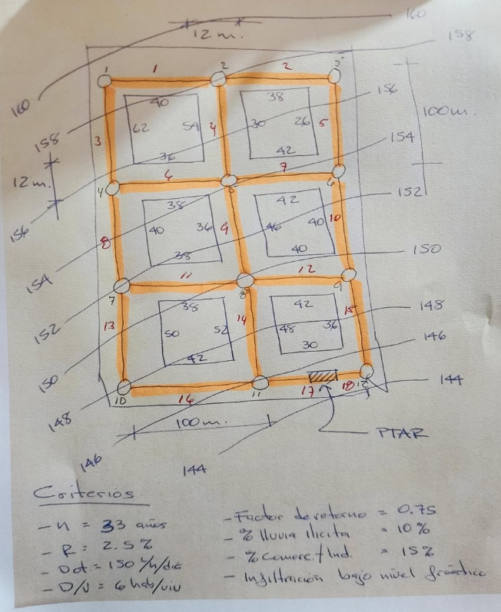
CRITERIO DE DISEÑO
No. | Criterio |  |  | Cantidad | Unidad
1 | Factor de retorno |  |  | 75% | %
2 | Factor de flujo |  |  | 2.5
3 | Densidad de vivienda |  |  | 6 | Hab/viv
4 | Periodo de diseño |  |  | 33 | Años
5 | Tasa de crecimiento geométrico |  |  | 2.50 | %
6 | Factor de crecimiento R |  |  | 2.2588508612
7 | Longitud por cenexión |  |  | 12 | m
8 | Dotación de agua potable |  |  | 150 | L/hab/día

Diseño de drenajes

 |  |  |  |  |  |  |  |  |  |  | si el valor de la velocidad es mayor que 1.6 bajamos valor de pendiente de tuberia
 |  |  |  |  |  |  |  |  |  |  | debajo de V = 1.6 subimos pendiente de tuberia
 | DRENAJE SANITARIO
 |  |  | bajarle si sale v grande para bajarle a la pendiente de tuberia |  |  |  | valor min 1.35 |  |  | es igual a J
1 | 2 | 3 | 4 | 5 | 6 |  |  | 7 |  | 9 |  | 8
De Pozo |  |  |  | A Pozo |  |  |  | Caudal lts./seg. | Pendiente de terreno | Pendiente de le tubería | Diferencia de alturas entre pozos | Longitud de diseño | Tipo de tubería | Factor de manning | Diámetro propuesto pulgadas | Sección llena |  |  | q/Q | d/D | Tirante hidráulico pulgadas | v/V | Velocidad a sección parcial m/s
Número | Cota de terreno | Profundidad de pozo 1 | Cota invertida de salida | Número | Cota de terreno | Cota invertida de llegada | Profundidad de tubería de cota invertida de llegada. |  |  |  |  |  |  |  |  | Radio hidráulico | Velocidad | Caudal lts./seg.
1 | 159.00 | 1.40 | 157.60 | 4 | 155.5 | 154.10 | 1.40 | 3.22 | 3.50% | 3.50% | 3.50 | 100.00 | PVC | 0.01 | 6.00 | 0.04 | 2.12 | 38.64 | 0.08 | 0.19 | 1.14 | 0.55 | 1.17
1 | 159.00 | 1.35 | 157.65 | 2 | 158 | 156.65 | 1.35 | 2.08 | 1.00% | 1.00% | 1.00 | 100.00 | PVC | 0.01 | 6.00 | 0.04 | 1.13 | 20.65 | 0.10 | 0.22 | 1.32 | 0.60 | 0.68
2 | 158.00 | 1.48 | 156.52 | 5 | 154 | 152.52 | 1.48 | 6.44 | 4.00% | 4.00% | 4.00 | 100.00 | PVC | 0.01 | 6.00 | 0.04 | 2.26 | 41.31 | 0.16 | 0.28 | 1.68 | 0.70 | 1.59 | 0.13
2 | 189.00 | 1.35 | 187.65 | 3 | 157 | 155.65 | 1.35 | 1.98 | 32.00% | 32.00% | 32.00 | 100.00 | PVC | 0.01 | 6.00 | 0.04 | 6.41 | 116.84 | 0.02 | 0.22 | 1.32 | 0.60 | 3.84
3 | 157.00 | 1.42 | 155.58 | 6 | 153.5 | 152.08 | 1.42 | 3.34 | 3.50% | 3.50% | 3.50 | 100.00 | PVC | 0.01 | 6.00 | 0.04 | 2.12 | 38.64 | 0.09 | 0.21 | 1.26 | 0.57 | 1.21 | 0.07
4 | 155.50 | 1.50 | 154.00 | 7 | 152 | 150.50 | 1.50 | 5.30 | 3.50% | 3.50% | 3.50 | 100.00 | PVC | 0.01 | 6.00 | 0.04 | 2.12 | 38.64 | 0.14 | 0.26 | 1.56 | 0.67 | 1.42 | 0.10
4 | 155.50 | 1.35 | 154.15 | 5 | 154 | 152.65 | 1.35 | 3.84 | 1.50% | 1.50% | 1.50 | 100.00 | PVC | 0.01 | 6.00 | 0.04 | 1.39 | 25.30 | 0.15 | 0.27 | 1.62 | 0.69 | 0.96
5 | 154.00 | 1.56 | 152.44 | 8 | 150 | 148.44 | 1.56 | 14.54 | 4.00% | 4.00% | 4.00 | 100.00 | PVC | 0.01 | 6.00 | 0.04 | 2.26 | 41.31 | 0.35 | 0.42 | 2.52 | 0.89 | 2.02 | 0.21
5 | 154.00 | 1.35 | 152.65 | 6 | 153.5 | 152.15 | 1.35 | 4.36 | 0.50% | 0.50% | 0.50 | 100.00 | PVC | 0.01 | 6.00 | 0.04 | 0.80 | 14.60 | 0.30 | 0.38 | 2.28 | 0.84 | 0.67
6 | 153.50 | 1.51 | 151.99 | 9 | 149.5 | 147.99 | 1.51 | 9.78 | 4.00% | 4.00% | 4.00 | 100.00 | PVC | 0.01 | 6.00 | 0.04 | 2.26 | 41.31 | 0.24 | 0.34 | 2.04 | 0.79 | 1.79 | 0.16
7 | 152.00 | 1.64 | 150.36 | 10 | 148 | 146.36 | 1.64 | 7.90 | 4.00% | 4.00% | 4.00 | 100.00 | PVC | 0.01 | 6.00 | 0.04 | 2.26 | 41.31 | 0.19 | 0.31 | 1.86 | 0.74 | 1.68 | 0.14
7 | 152.00 | 1.35 | 150.65 | 8 | 150 | 148.65 | 1.35 | 3.95 | 2.00% | 2.00% | 2.00 | 100.00 | PVC | 0.01 | 6.00 | 0.04 | 1.60 | 29.21 | 0.14 | 0.26 | 1.56 | 0.67 | 1.07
8 | 150.00 | 1.62 | 148.38 | 11 | 146 | 144.38 | 1.62 | 23.68 | 4.00% | 4.00% | 4.00 | 100.00 | PVC | 0.01 | 6.00 | 0.04 | 2.26 | 41.31 | 0.57 | 0.55 | 3.30 | 1.02 | 2.31 | 0.27
8 | 150.00 | 1.35 | 148.65 | 9 | 149.5 | 148.15 | 1.35 | 4.26 | 0.50% | 0.50% | 0.50 | 100.00 | PVC | 0.01 | 6.00 | 0.04 | 0.80 | 14.60 | 0.29 | 0.37 | 2.22 | 0.83 | 0.66
9 | 149.50 | 1.59 | 147.91 | 12 | 145 | 143.41 | 1.59 | 15.92 | 4.50% | 4.50% | 4.50 | 100.00 | PVC | 0.01 | 6.00 | 0.04 | 2.40 | 43.81 | 0.36 | 0.43 | 2.58 | 0.91 | 2.19 | 0.24
10 | 148.00 | 1.74 | 146.26 | 11 | 146 | 144.26 | 1.74 | 10.09 | 2.00% | 2.00% | 2.00 | 100.00 | PVC | 0.01 | 6.00 | 0.04 | 1.60 | 29.21 | 0.35 | 0.42 | 2.52 | 0.89 | 1.43 | 0.10
11 | 146.00 | 1.94 | 144.06 | 13 | 145.5 | 143.06 | 2.44 | 34.57 | 1.00% | 2.00% | 1.00 | 50.00 | PVC | 0.01 | 8.00 | 0.05 | 1.94 | 62.91 | 0.55 | 0.53 | 4.24 | 1.02 | 1.98 | 0.20
12 | 145.00 | 2.02 | 142.98 | 13 | 145.5 | 142.48 | 3.02 | 16.72 | -1.00% | 1.00% | 0.50 | 50.00 | PVC | 0.01 | 8.00 | 0.05 | 1.37 | 44.48 | 0.38 | 0.44 | 3.52 | 0.93 | 1.28 | 0.08

cuando es tub de seguimiento se le resta 0.05

